62 新設住宅の着工戸数（人口千人当たり）
 | 62 新設住宅の着工戸数（人口千人当たり）

 | 時点 2025(R7)年（毎年） |  |  |  |  |  |  | 平 均 値 |  |  |  | 4.5
 | 単位 戸，戸 |  |  |  |  |  |  | 標準偏差 |  |  |  | 2.1
 | 市町村名 | 指標 | 順位 |  | 着工戸数 |  | 市町村名 | 指標 | 順位 |  | 着工戸数

 | 千葉県 | 6.1 |  | － |  | 38,141 | 八街市 | 3.9 |  | 30 |  | 255
 | 千葉市 | 6.6 |  | 12 |  | 6,542 | 印西市 | 4.2 |  | 25 |  | 454
 | 銚子市 | 2.5 |  | 45 |  | 131 | 白井市 | 4.0 |  | 27 |  | 245
 | 市川市 | 6.8 |  | 9 |  | 3,420 | 富里市 | 7.3 |  | 6 |  | 363
 | 船橋市 | 7.0 |  | 8 |  | 4,531 | 南房総市 | 3.7 |  | 33 |  | 120
 | 館山市 | 3.8 |  | 31 |  | 161 | 匝瑳市 | 2.4 |  | 46 |  | 80
 | 木更津市 | 6.6 |  | 12 |  | 901 | 香取市 | 4.3 |  | 23 |  | 288
 | 松戸市 | 6.7 |  | 10 |  | 3,368 | 山武市 | 2.4 |  | 46 |  | 108
 | 野田市 | 5.3 |  | 16 |  | 805 | いすみ市 | 3.8 |  | 31 |  | 126
 | 茂原市 | 3.5 |  | 37 |  | 293 | 大網白里市 | 3.4 |  | 38 |  | 159
 | 成田市 | 11.1 |  | 1 |  | 1,489 | 酒々井町 | 5.8 |  | 15 |  | 116
 | 佐倉市 | 4.3 |  | 23 |  | 712 | 栄町 | 2.2 |  | 49 |  | 43
 | 東金市 | 2.9 |  | 41 |  | 166 | 神崎町 | 1.5 |  | 52 |  | 8
 | 旭市 | 4.1 |  | 26 |  | 251 | 多古町 | 2.9 |  | 41 |  | 37
 | 習志野市 | 5.2 |  | 18 |  | 922 | 東庄町 | 3.0 |  | 40 |  | 37
 | 柏市 | 7.4 |  | 5 |  | 3,232 | 九十九里町 | 2.7 |  | 43 |  | 36
 | 勝浦市 | 2.4 |  | 46 |  | 37 | 芝山町 | 7.6 |  | 4 |  | 50
 | 市原市 | 5.3 |  | 16 |  | 1,379 | 横芝光町 | 2.7 |  | 43 |  | 56
 | 流山市 | 8.9 |  | 2 |  | 1,894 | 一宮町 | 8.2 |  | 3 |  | 97
 | 八千代市 | 6.5 |  | 14 |  | 1,339 | 睦沢町 | 3.3 |  | 39 |  | 21
 | 我孫子市 | 4.9 |  | 20 |  | 634 | 長生村 | 3.6 |  | 36 |  | 47
 | 鴨川市 | 4.0 |  | 27 |  | 120 | 白子町 | 2.1 |  | 50 |  | 20
 | 鎌ケ谷市 | 6.7 |  | 10 |  | 736 | 長柄町 | 1.8 |  | 51 |  | 11
 | 君津市 | 4.0 |  | 27 |  | 314 | 長南町 | 0.5 |  | 54 |  | 3
 | 富津市 | 3.7 |  | 33 |  | 146 | 大多喜町 | 1.2 |  | 53 |  | 10
 | 浦安市 | 4.5 |  | 22 |  | 766 | 御宿町 | 3.7 |  | 33 |  | 24
 | 四街道市 | 7.1 |  | 7 |  | 669 | 鋸南町 | 4.8 |  | 21 |  | 30
 | 袖ケ浦市 | 5.2 |  | 18 |  | 339

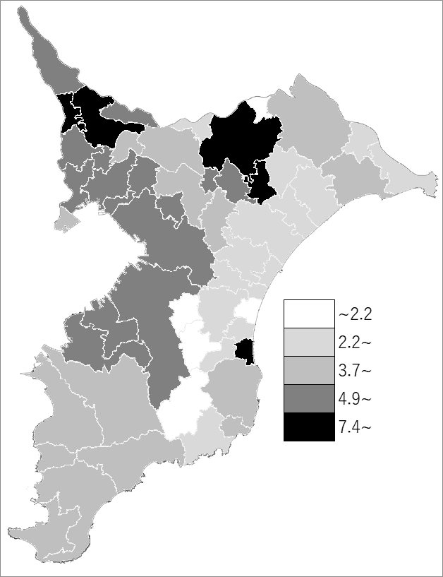
 | 千葉県の推移
 | 戸数 | 指標
令和3年 | 45042 | 7.2
令和4年 | 47800 | 7.6
令和5年 | 44540 | 7.1
令和6年 | 44008 | 7
令和7年 | 38141 | 6.1

《備 考》 ・資料出所 建築指導課「建築着工統計」 ・算出方法 着工戸数÷常住人口（R7.1.1）

